Лист1
 | Постачальник: | Товариство з обмеженою вiдповiдальнiстю "Iнтерекст LTD"
 | Код ЄДРПОУ: | 23708824
 | Р/рахунок: | UA 22 325365 0000002600401723304 в ПАТ "КРЕДОБАНК"
 | МФО: | 325365
 | Адреса: | місто Київ, вул. Тимiрязєвська, буд. 2 |  |  | Тел.: | +380674651629

РАХУНОК № 499 від 31 травня 2022 р.

 | Покупець: | ТОВАРИСТВО З ОБМЕЖЕНОЮ ВІДПОВІДАЛЬНІСТЮ "САНТЕХБУДПОСТАЧ"
 | Код ЄДРПОУ: | 42865066
 | Р/рахунок: | в
 | МФО:
 | Адреса: | місто Одеса, вул. Головківська, буд. 57/1 |  |  | Тел.:
 | Останній строк до сплати . . р.
№ з/п | Найменування | Одиниця виміру | Кількість | Ціна | Сума
1 | З`єднувач трубно-фланцевий Ду150 Ру 10/16 (159-182) | шт | 10.000 | 1,225.00 | 12,250.00
Разом без ПДВ: |  |  |  |  | 12,250.00
ПДВ: |  |  |  |  | 2,450.00
Всього до сплати: |  |  |  |  | 14,700.00

Всього до сплати: Чотирнадцять тисяч сімсот гривень 00 копійок

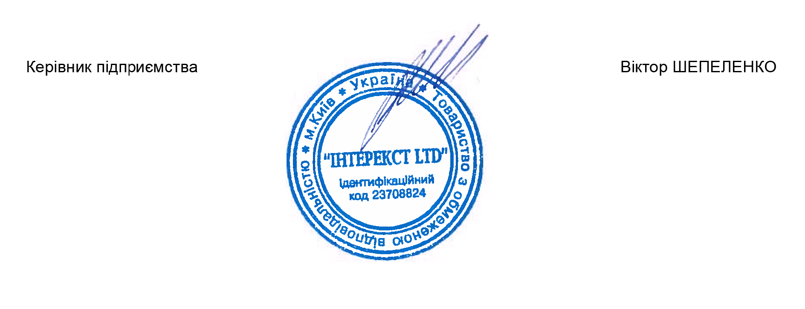
 | Керівник підприємства |  |  | Віктор ШЕПЕЛЕНКО

